상품제안서
심플라이프 스마트 카드포켓 | 상품코드: F05953

 |  |  |  |  |  |  | 02-412-0044 | www.easy1.co.kr
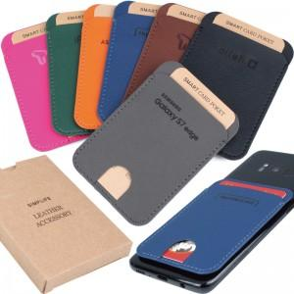

【상세/제작정보】 | <p>※ 그린, 핑크 일시 품절입니다.</p><p>※ 오렌지 색상은 불박인쇄만 가능하며 레이저인쇄는 안되니 참조하시기 바랍니다.</p><p><span id="husky_bookmark_end_1708392163428"></span>​<span id="husky_bookmark_end_1708392160020"></span>&nbsp;</p>

【인쇄/포장옵션】 | 레이저, 불박 / 포장지포장

【공급단가】 | 수량 | 200~ | 500~ | 1,000~ | 3,000~ | 5,000~
*VAT별도 | 단가 | 2,400원 | 2,320원 | 2,240원 | 2,160원 | 2,080원

【상품 URL】 | http://www.easy1.co.kr/src/goods_detail.php?gdno=5953

